Indicazioni
INDICAZIONI PER LA COMPILAZIONE DELLA GRIGLIA PUNTEGGI

FAC-Simile Attestazione denuncia contributiva INPS (da allegare in caso di valorizzazione campo addetti)
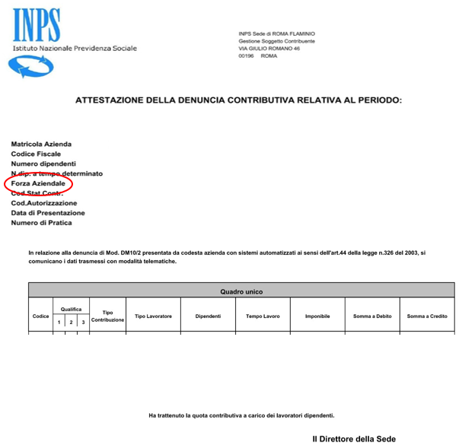

Estratto Appendice 1 "Definizioni" all'Avviso.
«Certificazione di Parità di Genere»: riconoscimento che attesta l'effettiva implementazione di un sistema di gestione per la parità di genere da parte di un'organizzazione, in conformità ai requisiti stabiliti dalla prassi UNI/PdR 125:2022. Per ottenere la certificazione, l’impresa deve richiederla volontariamente a un organismo di certificazione accreditato presso Accredia, che valuterà il grado di conformità dell’organizzazione a sei aree di valutazione: cultura e strategia, governance, processi, human resources, opportunità di crescita e inclusione delle donne in azienda, equità remunerativa per genere, tutela della genitorialità e conciliazione vita-lavoro. La certificazione ha validità triennale ed è soggetta a monitoraggio annuale.
«Impresa Giovanile»: un’impresa che alla Data della Domanda è: • una società di capitale le cui quote di partecipazione siano possedute in maggioranza da Giovani e da Imprese Giovanili, e i cui componenti degli organi di amministrazione siano in maggioranza Giovani; • una società cooperativa o una società di persone in cui la maggioranza dei soci sono Giovani; • un’impresa individuale il cui titolare è Giovane. Per «Giovane» si intende una persona fisica che non ha ancora compiuto il trentaseiesimo anno di età alla Data della Domanda.
«Certificazione di Sostenibilità»: al fine dell’attribuzione del punteggio è rilevante il possesso di anche solo una delle certificazioni che attestano attenzione alla sostenibilità ambientale e di seguito indicate: • sistemi di gestione ambientali (EMAS, ISO 14000) • sistemi di gestione dell’energia (ISO 50001) • possesso di un marchio di qualità ecologica dell'Unione europea (Ecolabel UE) certificazioni della catena di custodia (FSC, PEFC); • inventari del gas ad effetto serra ai sensi della norma UNI EN ISO 14064-1 o impronta climatica (carbon footprint) di prodotto ai sensi della norma UNI ISO/ TS 14067; • strumenti di valutazione degli aspetti ambientali lungo il ciclo di vita (ISO 14040); • Dichiarazione Ambientale di Prodotto (EPD® - Environmental Product Declaration) è uno schema di certificazione volontaria di prodotto, sviluppato in applicazione della ISO 14025:2006 (etichettature ambientali di Tipo III); • standard per la green supply chain (ISO 20400). • l’impronta ambientale dei prodotti (PEF) e l’impronta ambientale delle organizzazioni (OEF) che indicano le prestazioni ambientali di un prodotto (o servizio) o di organizzazioni nel corso del rispettivo ciclo di vita; • standard di certificazione del contenuto di riciclo dei materiali e dei prodotti (Remade in Italy).

